关系图
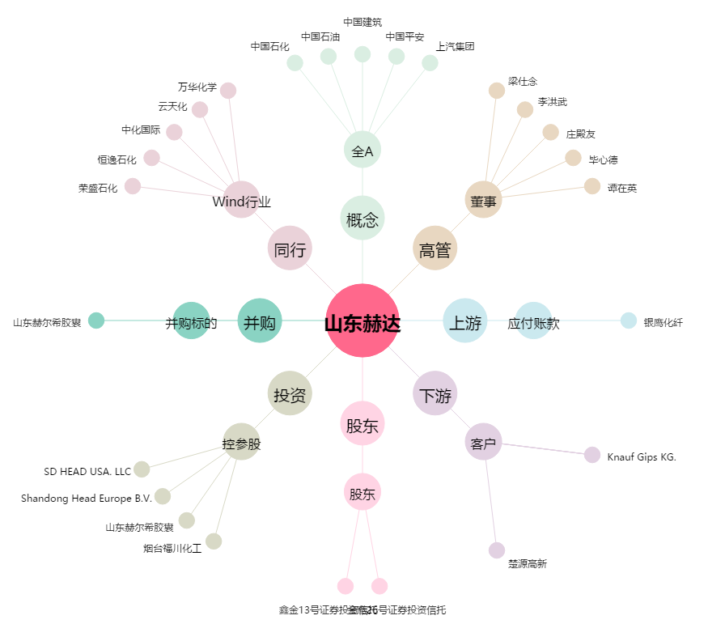
山东赫达[002810.SZ] - 关系概览图

